2.1
voltar à página inicial |  |  |  | 2 - TÍTULOS E SUBTÍTULOS
 | S | N | NA
 | X |  |  | 2.1 Existe um título <h1> marcado na página
 |  |  |  | O título principal de cada página, que sumariza o seu conteúdo, deve ser identificado como o primeiro nível dos títulos (h1). Não deverá ser utilizado mais do que um <h1> por página.

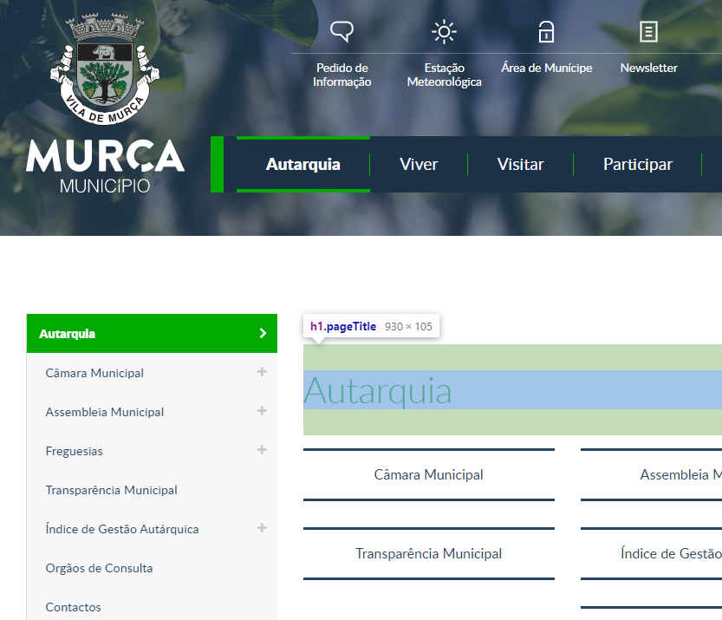
 | Listagem de evidências
 |  |  |  |  | Notas:
 |  |  |  |  | O evidência diz respeito à página https://www.cm-murca.pt/autarquia

3.1
voltar à página inicial |  |  |  | 3 - TABELAS DE DADOS
 | S | N | NA
 | X |  |  | 3.1 As células que constituem os cabeçalhos da tabela estão marcadas com o elemento <th>
 |  |  |  | Identificar os cabeçalhos de uma tabela ajuda a melhor identificar os eixos que caracterizam a informação em cada célula.

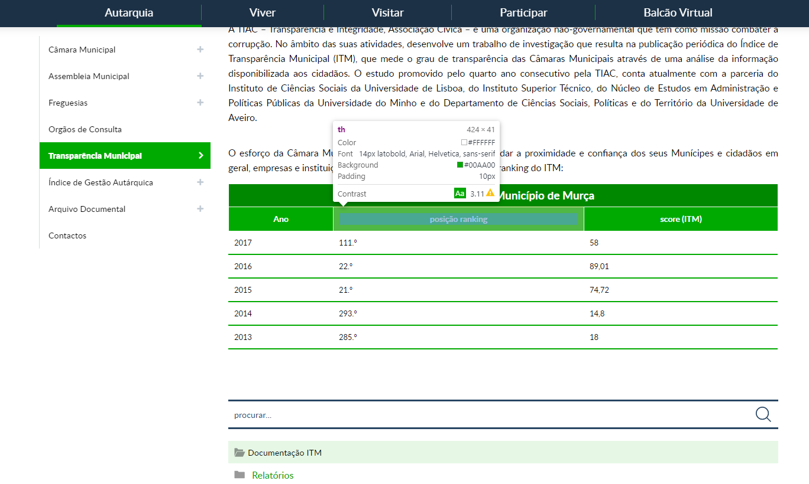
 | Listagem de evidências
 |  |  |  |  | Notas:
 |  |  |  |  | A evidência diz respeito à página https://www.cm-murca.pt/autarquia/transparencia-municipal

3.2
voltar à página inicial |  |  |  | 3 - TABELAS DE DADOS
 | S | N | NA
 | X |  |  | 3.2 A legenda da tabela está marcada com o elemento <caption>
 |  |  |  | Todas as tabelas deverão conter uma legenda descritiva do seu conteúdo, incluindo as fontes da informação, se necessário.

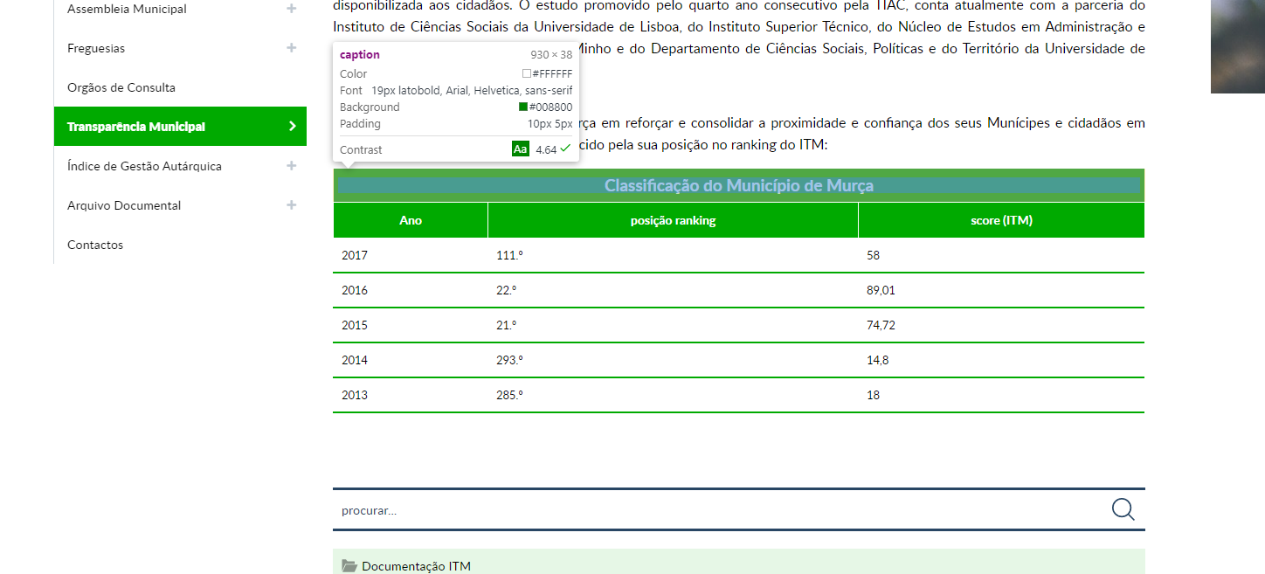
 | Listagem de evidências
 |  |  |  |  | Notas:
 |  |  |  |  | Sim, as Tabelas contêm uma legenda descritiva marcada com o elemento <caption> Página: https://www.cm-murca.pt/pages/370

6.1
voltar à página inicial |  |  |  | 6 - CONTRASTE
 | S | N | NA
 | X |  |  | 6.1 No corpo de um documento, o rácio de contraste entre a cor do texto normal (menor que 18 pontos ou menor que 14 pontos negrito) e a cor do fundo é superior a 4,5:1
 |  |  |  | Deve assegurar-se no corpo do documento que o rácio de contraste entre a cor do texto e a cor de fundo é, no mínimo, de 4,5:1, de forma a assegurar a sua legibilidade para utilizadores com deficiências da visão.

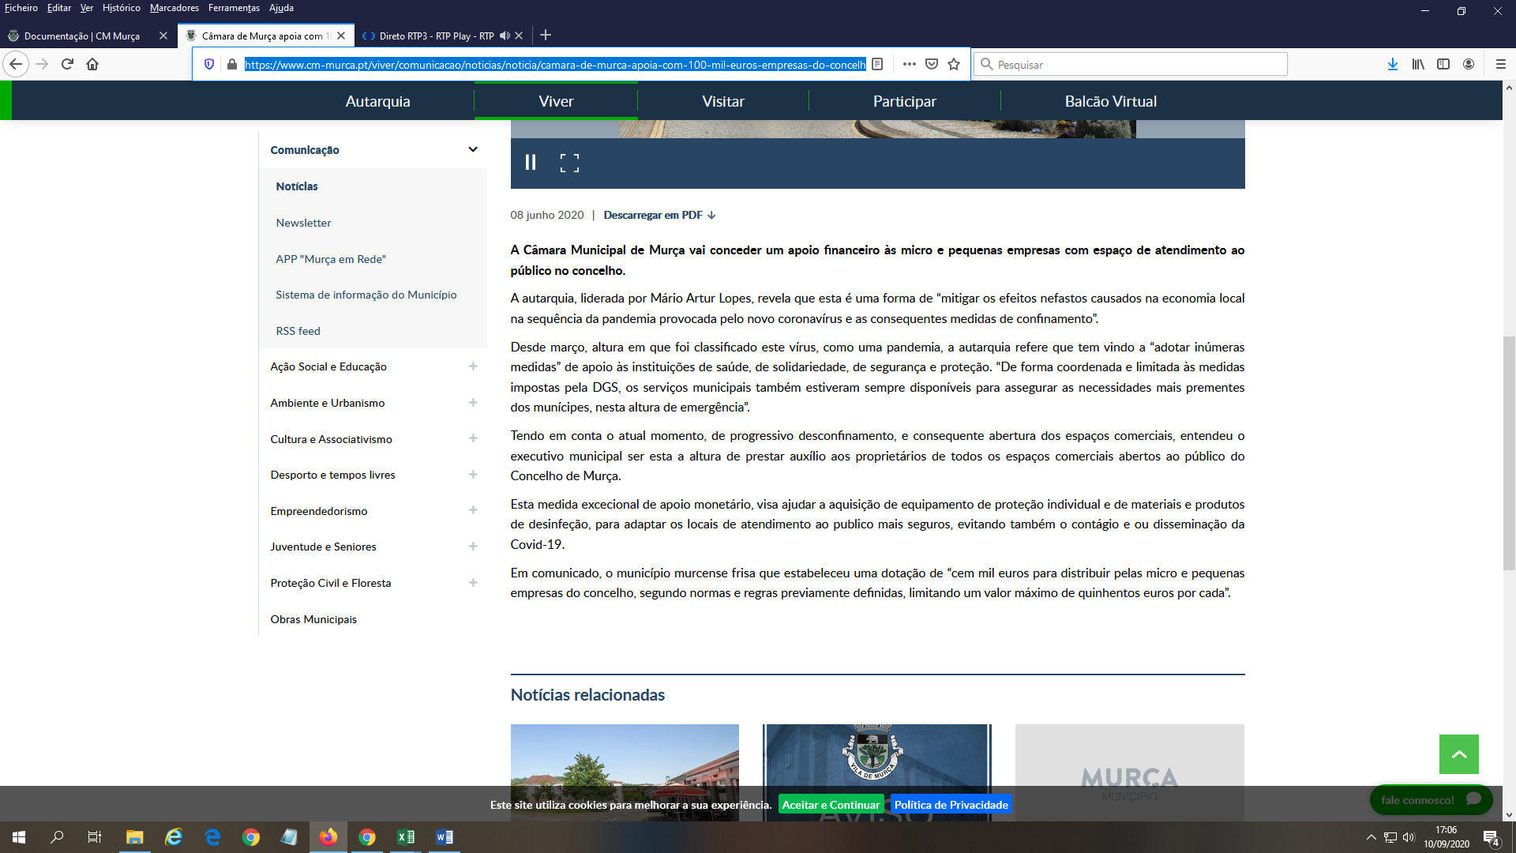
 | Listagem de evidências
 |  |  |  |  | Notas:
 |  |  |  |  | Sim, no corpo dos textos usa-se um contraste adequado. As medições foram feitas nas notícias: https://www.cm-murca.pt/viver/comunicacao/noticias/noticia/camara-de-murca-apoia-com-100-mil-euros-empresas-do-concelho

6.2
voltar à página inicial |  |  |  | 6 - CONTRASTE
 | S | N | NA
 | X |  |  | 6.2 O rácio de contraste entre a cor do texto de tamanho grande (maior ou igual que 18 pontos ou maior ou igual que 14 pontos negrito) e a cor do fundo é superior a 3:1
 |  |  |  | Os textos de tamanho superior a 18 pontos, ou os textos de tamanho superior a 14 pontos mas a negrito, devem assegurar um rácio de contraste mínimo de 3:1 entre a cor do texto e a cor do fundo.

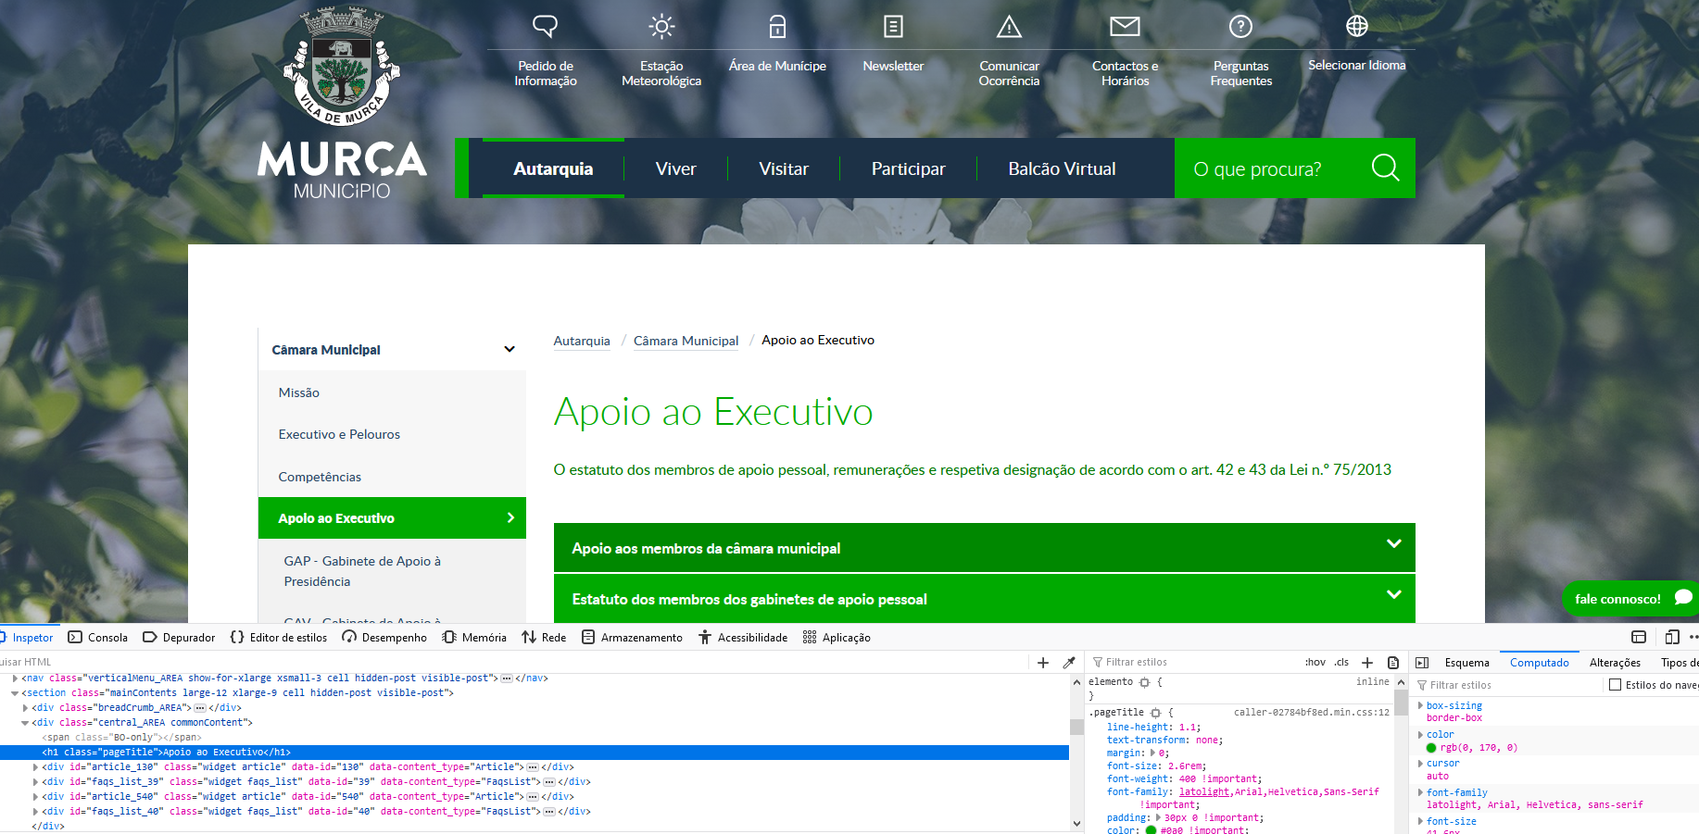
 | Listagem de evidências
 |  |  |  |  | Notas:
 |  |  |  |  | https://www.cm-murca.pt/autarquia/camara-municipal/apoio-ao-executivo

7.1
voltar à página inicial |  |  |  | 7 - PLAYERS
 | S | N | NA
 | X |  |  | 7.1 Deve ser possível ativar os botões de controlo do leitor quer com o rato quer com o teclado
 |  |  |  | Os leitores de multimédia não devem iniciar automaticamente a reprodução dos elementos e têm de ser operáveis usando apenas um rato ou usando apenas um teclado.

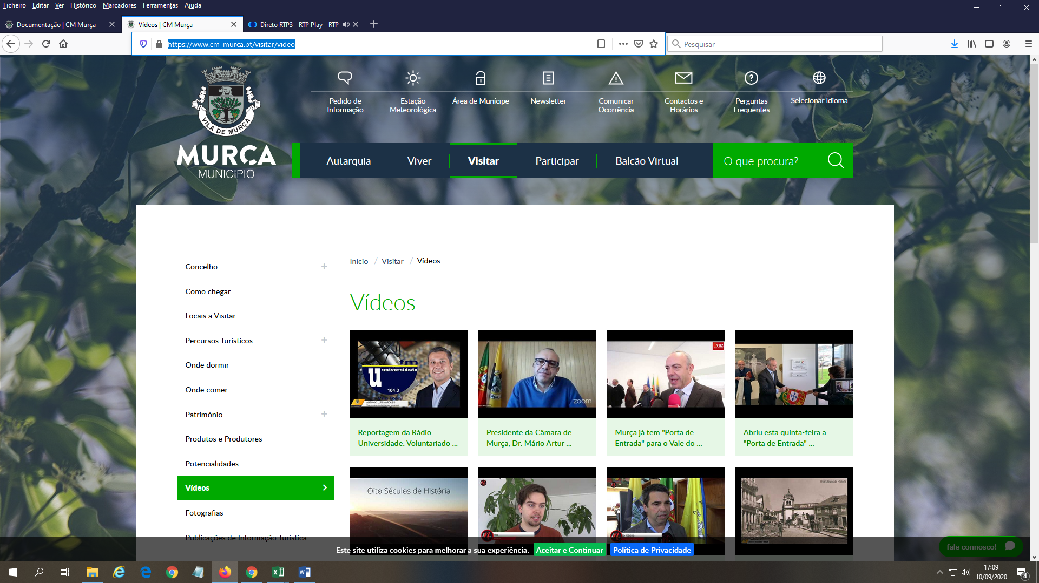
 | Listagem de evidências
 |  |  |  |  | Notas:
 |  |  |  |  | Página: https://www.cm-murca.pt/visitar/video

9.1
voltar à página inicial |  |  |  | 9 - SINTAXE DO HTML
 | S | N | NA
 | X |  |  | 9.1 A página apresenta-se sem erros de (x)HTML
 |  |  |  | A página não deve apresentar erros de sintaxe de (x)HTML.

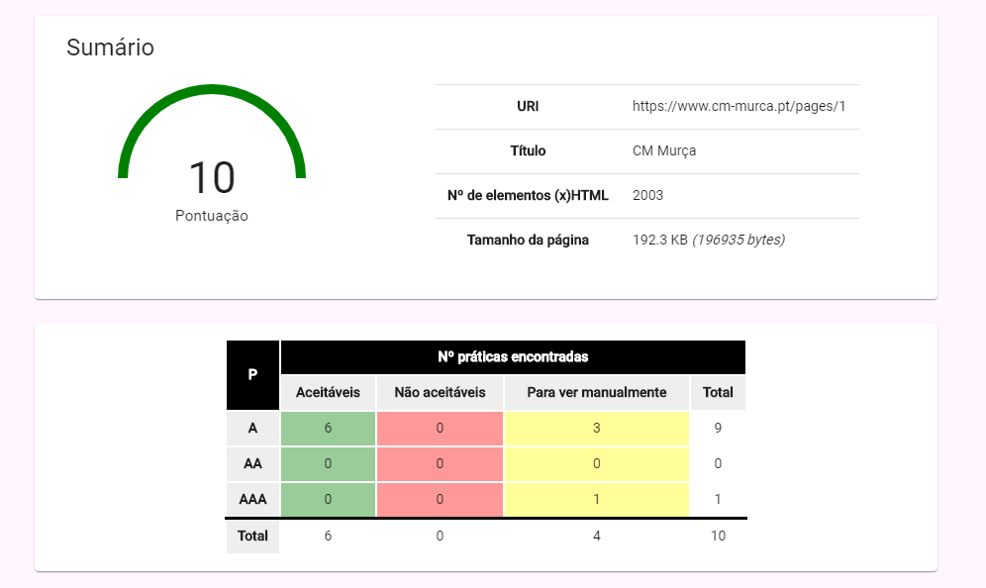
 | Listagem de evidências
 |  |  |  |  | Notas:
 |  |  |  |  | Foram efetuados testes à primeira página, páginas imediatamente dependentes da primeira página e inclusivamente páginas interiores contendo listas, formulários, galerias, vídeos entre outro tipo de conteúdo dinâmico no validador AccessMonitor do site oficial https://www.acessibilidade.gov.pt/ Este site passa as baterias de testes de nível AAA. Também se validaram as páginas no Validador de HTML do W3C, e o relatório apresenta erros de (x)HTML: 5 erros (2020-09-https://validator.w3.org/nu/?doc=https%3A%2F%2Fwww.cm-murca.pt%2F

